画面
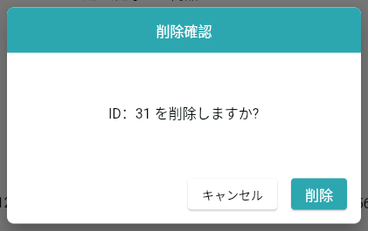
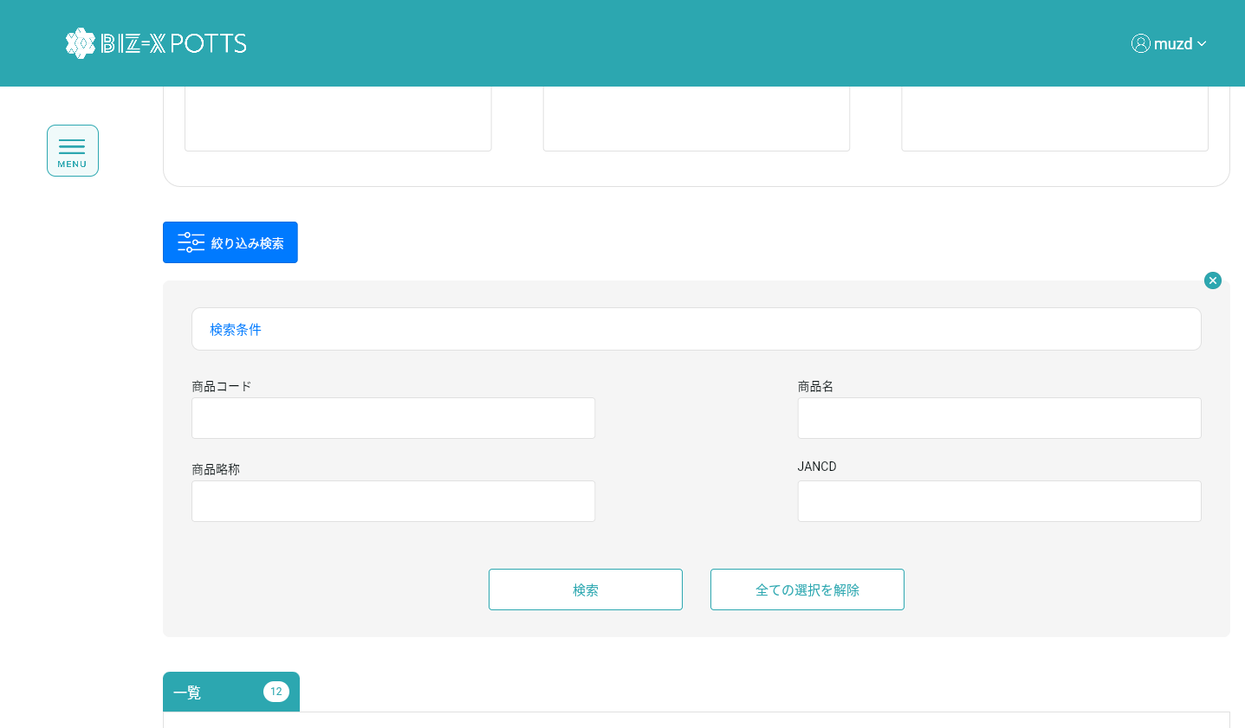
機能設計書 |  | システム名 | プロジェクト名 | 登録日付 |  | 更新日付
 |  | Biz-X POTTS
画面レイアウト |  | サブシステム名 | 機能名名 | 登録担当者 |  | 更新担当者
 |  | マスタ | 商品マスタ管理

 | 画面レイアウト

 |  |  |  |  | クリア：データを消去し、ページ状態に戻す
 |  |  |  |  | 明細：グレーボタン：登录
 |  |  |  |  | 修正：正常ボタン：修正
 |  |  |  |  | 初期化：通常ボタン：登録

画面 (SP)
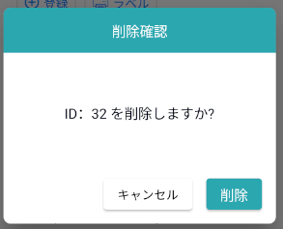
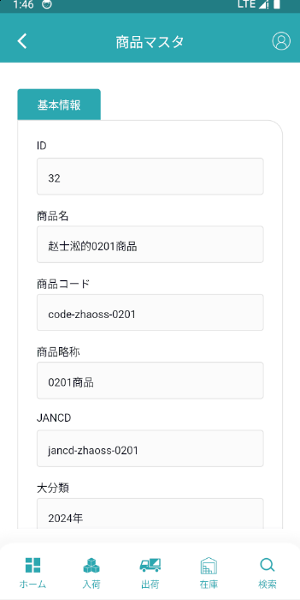
機能設計書 |  | システム名 | プロジェクト名 | 登録日付 | 更新日付
 |  | Biz-X POTTS
画面レイアウト |  | サブシステム名 | 機能名名 | 登録担当者 | 更新担当者
 |  | マスタ | 商品マスタ管理

 | 画面レイアウト

画面項目定義 (SP)
機能設計書 |  |  | システム名 |  |  |  | プロジェクト名 |  |  |  |  |  | 登録日付 |  |  | 更新日付
 |  |  | Biz-X POTTS
画面項目定義 |  |  | サブシステム名 |  |  |  | 機能名名 |  |  |  |  |  | 登録担当者 |  |  | 更新担当者
 |  |  | マスタ |  |  |  | 商品マスタ管理

No | 項目名 | ID | 種類 | 属性 | DB 桁数 | 画面 桁数 | IO | タブ | 必須 | 表示 | 配置 | IME | ref | chk | 書式 |  | 概要 | 登録時仕様 |  | 更新時仕様
 |  |  |  |  |  |  |  |  |  |  |  |  |  |  |  |  |  | 取得元 | 仕様 | 取得元 （照会/削除も同様） | 仕様
PC端参照
 | 基本情報
 | ID |  |  |  |  |  |  |  |  | 〇 |  |  |  |  |  |  | 修正時表示、非活性 | mtb_product(商品マスタ) | id
 | 商品名称 |  |  |  |  |  |  |  | 〇 |  |  |  |  |  |  |  |  | mtb_product(商品マスタ) | 商品_名称
 | 会社名 |  |  |  |  |  |  |  | 〇 |  |  |  |  |  |  |  | admin管理者登録の場合表示 | mtb_company(会社情報マスタ) | 会社名_名称
 | 商品コード |  |  |  |  |  |  |  | 〇 |  |  |  |  |  |  |  |  | mtb_product(商品マスタ) | 商品コード
 | 商品略称 |  |  |  |  |  |  |  | 〇 |  |  |  |  |  |  |  |  | mtb_product(商品マスタ) | 商品_略称
 | JANCD |  |  |  |  |  |  |  | 〇 |  |  |  |  |  |  |  |  | mtb_product(商品マスタ) | 商品_JANCD
 | 大分類 |  |  |  |  |  |  |  | 〇 |  |  |  |  |  |  |  |  | mtb_product(商品マスタ) | 商品_大分類
 | 中分類 |  |  |  |  |  |  |  | 〇 |  |  |  |  |  |  |  |  | mtb_product(商品マスタ) | 商品_中分類
 | 小分類 |  |  |  |  |  |  |  | 〇 |  |  |  |  |  |  |  |  | mtb_product(商品マスタ) | 商品_小分類
 | 規格 |  |  |  |  |  |  |  | 〇 |  |  |  |  |  |  |  |  | mtb_product(商品マスタ) | 商品_規格
 | 荷姿 |  |  |  |  |  |  |  | 〇 |  |  |  |  |  |  |  |  | mtb_product(商品マスタ) | 商品_荷姿
 | 入数 |  |  |  |  |  |  |  | 〇 |  |  |  |  |  |  |  |  | mtb_product(商品マスタ) | 商品_入数
 | 写真1 |  |  |  |  |  |  |  |  |  |  |  |  |  |  |  |  | mtb_product(商品マスタ) | 商品_写真1
 | 写真2 |  |  |  |  |  |  |  |  |  |  |  |  |  |  |  |  | mtb_product(商品マスタ) | 商品_写真2
 | 社内備考1 |  |  |  |  |  |  |  |  |  |  |  |  |  |  |  |  | mtb_product(商品マスタ) | 商品_社内備考１
 | 社内備考2 |  |  |  |  |  |  |  |  |  |  |  |  |  |  |  |  | mtb_product(商品マスタ) | 商品_社内備考2
 | 注意備考1 |  |  |  |  |  |  |  |  |  |  |  |  |  |  |  |  | mtb_product(商品マスタ) | 商品_注意備考１
 | 注意備考2 |  |  |  |  |  |  |  |  |  |  |  |  |  |  |  |  | mtb_product(商品マスタ) | 商品_注意備考2
 | 検索条件
 | 商品コード |  |  |  |  |  |  |  |  |  |  |  |  |  |  |  |  | mtb_product(商品マスタ) | 商品コード
 | 商品名称 |  |  |  |  |  |  |  |  |  |  |  |  |  |  |  |  | mtb_product(商品マスタ) | 商品_名称
 | 商品略称 |  |  |  |  |  |  |  |  |  |  |  |  |  |  |  |  | mtb_product(商品マスタ) | 商品_略称
 | JANCD |  |  |  |  |  |  |  |  |  |  |  |  |  |  |  |  | mtb_product(商品マスタ) | 商品_JANCD
 | 会社名 |  |  |  |  |  |  |  |  |  |  |  |  |  |  |  | admin管理者登録の場合表示 | mtb_company(会社情報マスタ) | 会社名_名称
 | 商品明細一覧
 | ID |  |  |  |  |  |  |  |  |  |  |  |  |  |  |  |  | mtb_product(商品マスタ) | id
 | 商品コード |  |  |  |  |  |  |  |  |  |  |  |  |  |  |  |  | mtb_product(商品マスタ) | 商品コード
 | 商品名称 |  |  |  |  |  |  |  |  |  |  |  |  |  |  |  |  | mtb_product(商品マスタ) | 商品_名称
 | 商品略称 |  |  |  |  |  |  |  |  |  |  |  |  |  |  |  |  | mtb_product(商品マスタ) | 商品_略称
 | JANCD |  |  |  |  |  |  |  |  |  |  |  |  |  |  |  |  | mtb_product(商品マスタ) | 商品_JANCD
 | 会社名 |  |  |  |  |  |  |  |  |  |  |  |  |  |  |  | admin管理者登録の場合表示 | mtb_company(会社情報マスタ) | 会社名_名称
 | 大分類 |  |  |  |  |  |  |  |  |  |  |  |  |  |  |  |  | mtb_product(商品マスタ) | 商品_大分類
 | 中分類 |  |  |  |  |  |  |  |  |  |  |  |  |  |  |  |  | mtb_product(商品マスタ) | 商品_中分類
 | 小分類 |  |  |  |  |  |  |  |  |  |  |  |  |  |  |  |  | mtb_product(商品マスタ) | 商品_小分類
 | 規格 |  |  |  |  |  |  |  |  |  |  |  |  |  |  |  |  | mtb_product(商品マスタ) | 商品_規格
 | 荷姿 |  |  |  |  |  |  |  |  |  |  |  |  |  |  |  |  | mtb_product(商品マスタ) | 商品_荷姿
 | 入数 |  |  |  |  |  |  |  |  |  |  |  |  |  |  |  |  | mtb_product(商品マスタ) | 商品_入数

イベント仕様 (SP)
機能設計書 |  |  | システム名 |  | プロジェクト名 | 登録日付 |  | 更新日付
 |  |  | Biz-X POTTS
イベント仕様 |  |  | サブシステム名 |  | 機能名名 | 登録担当者 |  | 更新担当者
 |  |  | マスタ |  | 商品マスタ管理

PC端参照
No | 対象 | イベント |  | 処理内容 |  |  | 備考
 |  | 初期化 |  | 全て会社の「商品マスタ」データを検索して、一覧画面に表示される 検索表：mtb_product（商品マスタ） 条件：「削除区分」＝「2：未削除」 基本情報が空で、登録可能な状態に戻ります |  |  | admin管理者
 |  |  |  | 現在ログインしているユーザーの会社検索対応データに基づいて一覧画面に表示される 検索表：mtb_product（商品マスタ） 条件：会社_ID＝登録者の会社ID 「削除区分」＝「2：未削除」 基本情報が空で、登録可能な状態に戻ります |  |  | 会社管理者
 |  | クリア |  | 基本情報の項目のデータを消去し、ページ状態をページ状態に戻す |  |  | admin管理者/会社管理者
 |  | 登録/修正 |  | 登録/修正：必須項目がすべて記入されているかどうかをチェック チェックが通過したら、データを挿入/更新する 挿入/更新表：mtb_product（商品マスタ） |  |  | admin管理者/会社管理者
 | 検索条件 | 検索 |  | 設定された検索条件に基づいて検索を行う 検索表：mtb_product（商品マスタ） 検索条件：「商品コード」＝画面入力の「商品コード」 「商品名」like画面入力の「商品名」 「商品略称」like画面入力の「商品略称」 「JANCD」=画面入力の「JANCD」 「会社_ ID」=画面入力の「会社ID」 「削除区分」＝「2：未削除」 検索結果が画面に表示される |  |  | admin管理者
 |  |  |  | 設定された検索条件に基づいて検索を行う 検索表：mtb_product（商品マスタ） 検索条件：「商品コード」＝画面入力の「商品コード」 「商品名」like画面入力の「商品名」 「商品略称」like画面入力の「商品略称」 「JANCD」=画面入力の「JANCD」 「会社_ ID」=登録者の会社ID 「削除区分」＝「2：未削除」 検索結果が画面に表示される |  |  | 会社管理者
 |  | 検索条件全解除 |  | 現在記入されている検索条件をクリアする |  |  | admin管理者/会社管理者
 | table一覧データ | 明細 |  | 明細をクリックすると、対応データが基本情報に表示されます。変更できません。登録ボタンはグレーです |  |  | admin管理者/会社管理者
 | table一覧データ | 修正 |  | 修正をクリックすると、対応データが基本情報に表示されます。修正可能です。クリック修正、データを更新する |  |  | admin管理者/会社管理者
 | table一覧データ | 削除 |  | 削除をクリックして、ダイアログボックスを表示します。対応するデータを削除します。 更新表：mtb_product（商品マスタ） フィールド：「削除区分」=「1:強制終了」 条件：「id」=選択したデータの「id」 |  |  | admin管理者/会社管理者

